Sheet1
安路普 H4座椅2021款（2.0平台） (项目)采购申请表
项目编号：ZY2001
文件编号：
序号 | 名称 | 品牌型号 | 单位 | 数量 | 技术要求 | 临采推荐供应商 | 备注 | 预算编码 | 更改说明 | 单价 | 税率 | 价格
1 | 斜口物料盒 | 蓝色，A1（180*120*80mm） | 个 | 10 | 可横向组合、带立柱 | https://i-item.jd.com/100005115070.html#none | 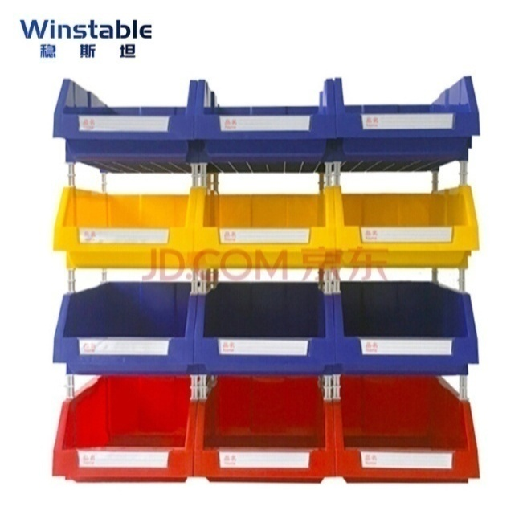 |  | 数量由20个减少到10个 | 9.9 | 0 | 99
2 | 斜口物料盒 | 黄色，A1（180*120*80mm） | 个 | 0 | 可横向组合、带立柱 |  |  |  | 此项取消 | 9.9 | 0 | 0
3 | 斜口物料盒 | 红色，A1（180*120*80mm） | 个 | 0 | 可横向组合、带立柱 |  |  |  | 此项取消 | 9.9 | 0 | 0
4 | 翻盖物料箱 | 蓝色，403015（400*300*150mm） | 个 | 0 | 翻盖，加厚 | https://item.taobao.com/item.htm?spm=a230r.1.14.68.63fa57ddVBoDwG&id=628699066736&ns=1&abbucket=19#detail |  |  | 此项取消 | 39 | 0.13 | 0
5 | 物料箱 | 黄色，04箱（280*200*85mm） | 个 | 0 | 加厚，注：能找到带盖更好 | https://item.taobao.com/item.htm?spm=a230r.1.14.234.5b3d55b5kvcauT&id=613878944938&ns=1&abbucket=19#detail |  |  | 此项取消 | 5 | 0.13 | 0
6 | 物料箱 | 红色，04箱（280*200*85mm） | 个 | 2 | 加厚，注：能找到带盖更好 |  |  |  | 数量由5个减少到2个 | 5 | 0.13 | 11.3
7 | 工装机加件 | GZ-QG04.V1 上块、 GZ-QG05_V1 底座、 GZ-QG06_V1 手柄 | 个 | 3 | 按图加工 | / | 图纸见文件包：切孔加工件图纸和数模.rar （3种件，每种件加工1个） |  |  | 300 | 0.13 | 1017
8 | 直柄自紧钻夹头 | C12直柄+【1-16】钻夹头 | 个 | 1 | 柄直径12mm，夹持直径范围1-16mm | https://item.taobao.com/item.htm?spm=a1z10.5-c-s.w4002-21127289970.44.77577f73Z8v2Sw&id=614042589690 |  |  |  | 90 | 0.13 | 101.7
9 | 蜂鸣报警器 | 24V 红色 | 个 | 10 | / | https://item.taobao.com/item.htm?spm=a230r.1.14.58.6aef21d48nS74S&id=611771306435&ns=1&abbucket=11#detail |  |  |  | 8.2 | 0.13 | 92.66
10 | PLC控制器 | 西门子 | 个 | 1 | S7-200-SMART-ST30 | https://item.taobao.com/item.htm?spm=a230r.1.14.15.54363a54juSgxl&id=608599897586&ns=1&abbucket=8#detail |  |  |  | 790 | 0.13 | 892.7
11 | 电控箱 | 友安电气 | 个 | 2 | 宽25cm 高30cm 深15cm | https://item.taobao.com/item.htm?id=596721960924&ali_trackid=2:mm_12238993_19794510_110773600209:1600847709_194_238523863&spm=a2e1u.19484427.29996460.1&pvid=100_11.8.226.206_7737_4341600847553909036&union_lens=lensId%3AOPT%401600847554%400b5dc066_232d_174b9f325d8_4845%4001%3Brecoveryid%3A201_11.11.125.144_3211449_1600821298799%3Bprepvid%3A201_11.27.89.99_74406_1600847552860&scm=null&bxsign=tbk16008477091028d147b9a8f221f87ead48cae7e77570b |  |  |  | 33 | 0.13 | 74.58
申请人：姚明阳 |  | 审核： |  |  |  | 批准： |  |  |  | 合计： |  | 2288.94
用途：H4座椅2021款（2.0平台）产品过程研发（工装、容器）。

